14-02-19
 | 1 | 2 | 3
C- H2O no irradiado | 1.631
10,00 | 10.341
20,00 | 14.559
30,00 | 15.494
40,00 | 16.864
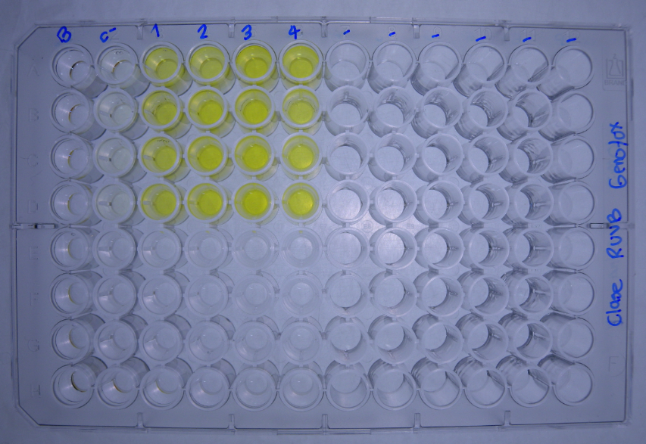
DATOS GENOTOXICIDAD (Radiacion UVB) |  |  | Dosis de radiacion KJ/m2
 |  | C- H2O no irradiado | 10.00 | 20.00 | 30.00 | 40.00 |  |  |  | No radiacion | 10.00 | 20.00 | 30.00 | 40.00
Bgal | 2017-04-06 | 0.0672 | 0.3961 | 0.6107 | 0.6090 | 0.6633 |  | U.E. Bgal | 2017-04-06 | 1.679 | 9.902 | 15.267 | 15.224 | 16.582
 |  | 0.0621 | 0.3497 | 0.5367 | 0.6373 | 0.6736 |  |  |  | 1.552 | 8.742 | 13.417 | 15.932 | 16.839
 |  | 0.0688 | 0.4642 | 0.5910 | 0.6649 | 0.6810 |  |  |  | 1.719 | 11.604 | 14.774 | 16.622 | 17.024
 |  | 0.0630 | 0.4447 | 0.5912 | 0.5679 | 0.6804 |  |  |  | 1.574 | 11.117 | 14.779 | 14.197 | 17.009
FA |  | 0.1490 | 0.1208 | 0.1368 | 0.1209 | 0.1148 |  | U.E Bgal media |  | 1.631 | 10.341 | 14.559 | 15.494 | 16.864
 |  | 0.1506 | 0.1250 | 0.1362 | 0.1377 | 0.1092 |  | D.E |  | 0.081 | 1.284 | 0.796 | 1.036 | 0.206
 |  | 0.1732 | -0.0070 | 0.1207 | 0.1208 | 0.1210 |  | E.E |  | 0.079 | 1.259 | 0.780 | 1.015 | 0.202
 |  | 0.1659 | 0.1177 | 0.1372 | 0.1090 | 0.1116
Bgal media |  | 0.065 | 0.414 | 0.582 | 0.620 | 0.675 |  |  |  | No radiacion | 10.00 | 20.00 | 30.00 | 40.00
D.E |  | 0.003 | 0.051 | 0.032 | 0.041 | 0.008 |  | U.E. FA | 2017-04-06 | 3.724 | 3.019 | 3.419 | 3.022 | 2.869
E.E |  | 0.003 | 0.050 | 0.031 | 0.041 | 0.008 |  |  |  | 3.764 | 3.124 | 3.404 | 3.442 | 2.729
Pasa media |  | 0.160 | 0.089 | 0.133 | 0.122 | 0.114 |  |  |  | 4.329 | -0.176 | 3.017 | 3.019 | 3.024
D.E |  | 0.012 | 0.064 | 0.008 | 0.012 | 0.005 |  |  |  | 4.147 | 2.942 | 3.429 | 2.724 | 2.789
E.E |  | 0.012 | 0.063 | 0.008 | 0.012 | 0.005 |  | U.E.Pasa media |  | 3.991 | 2.228 | 3.318 | 3.052 | 2.853
U.E. Bgal | 2017-04-06 | 1.679 | 9.902 | 15.267 | 15.224 | 16.582 |  | D.E |  | 0.295 | 1.604 | 0.201 | 0.295 | 0.128
 |  | 1.552 | 8.742 | 13.417 | 15.932 | 16.839 |  | E.E |  | 0.289 | 1.572 | 0.197 | 0.289 | 0.125
 |  | 1.719 | 11.604 | 14.774 | 16.622 | 17.024 |  |  |  |  |  |  |  |  |  |  | No radiacion | 10.00 | 20.00 | 30.00 | 40.00
 |  | 1.574 | 11.117 | 14.779 | 14.197 | 17.009 |  |  |  | No radiacion | 10.00 | 20.00 | 30.00 | 40.00 |  | U.E. FA |  | 81 | 92 | 81 | 77
U.E. FA |  | 3.724 | 3.019 | 3.419 | 3.022 | 2.869 |  | I | 16/2/2016 | 1.1 | 8.0 | 10.9 | 12.3 | 14.1 |  |  |  | 83 | 90 | 91 | 73
 |  | 3.764 | 3.124 | 3.404 | 3.442 | 2.729 |  |  |  | 1.0 | 6.8 | 9.6 | 11.3 | 15.0 |  |  |  | -4 | 70 | 70 | 70
 |  | 4.329 | -0.176 | 3.017 | 3.019 | 3.024 |  |  |  | 1.0 | -161.2 | 11.9 | 13.4 | 13.7 |  |  |  | 71 | 83 | 66 | NA
 |  | 4.147 | 2.942 | 3.429 | 2.724 | 2.789 |  |  |  | 0.9 | 9.2 | 10.5 | 12.7 | 14.9 |  | U.E.Pasa media |  | 58 | 84 | 77 | 73
U.E Bgal media |  | 1.631 | 10.341 | 14.559 | 15.494 | 16.864 |  | I |  | 1.0 | -34.3 | 10.7 | 12.4 | 14.4 |  | D.E |  | 42 | 10 | 12 | 4
D.E |  | 0.081 | 1.284 | 0.796 | 1.036 | 0.206 |  | D.E |  | 0.1 | 84.6 | 1.0 | 0.9 | 0.6 |  | E.E |  | 41 | 10 | 11 | 4
E.E |  | 0.079 | 1.259 | 0.780 | 1.015 | 0.202 |  | E.E |  | 0.1 | 82.9 | 0.9 | 0.9 | 0.6
 | 1 | 2 | 3
C- H2O no irradiado | 3.991
10,00 | 2.228
20,00 | 3.318
30,00 | 3.052
40,00 | 2.853
U.E.Pasa media |  | 3.991 | 2.228 | 3.318 | 3.052 | 2.853
D.E |  | 0.295 | 1.604 | 0.201 | 0.295 | 0.128
E.E |  | 0.289 | 1.572 | 0.197 | 0.289 | 0.125
R | 2017-04-06 | 0.5 | 3.3 | 4.5 | 5.0 | 5.8
 |  | 0.4 | 2.8 | 3.9 | 4.6 | 6.2
 |  | 0.4 | -66.1 | 4.9 | 5.5 | 5.6
 |  | 0.4 | 3.8 | 4.3 | 5.2 | 6.1
R |  | 0.4 | -14.1 | 4.4 | 5.1 | 5.9
D.E |  | 0.0 | 34.7 | 0.4 | 0.4 | 0.3
E.E |  | 0.0 | 34.0 | 0.4 | 0.4 | 0.3
I | 2017-04-06 | 1.1 | 8.0 | 10.9 | 12.3 | 14.1
 |  | 1.0 | 6.8 | 9.6 | 11.3 | 15.0
 |  | 1.0 | -161.2 | 11.9 | 13.4 | 13.7
 |  | 0.9 | 9.2 | 10.5 | 12.7 | 14.9
I |  | 1.0 | -34.3 | 10.7 | 12.4 | 14.4
D.E |  | 0.1 | 84.6 | 1.0 | 0.9 | 0.6
E.E |  | 0.1 | 82.9 | 0.9 | 0.9 | 0.6

 | 1 | 2 | 3
C- H2O no irradiado | 1.0
10,00 | -34.3
20,00 | 10.7
30,00 | 12.4
40,00 | 14.4

 |  |  |  |  |  |  | Tratamiento | U.BG | U.FA | FISOS |  | Prueba de Normalidad y Homocedasticidad
 |  |  |  |  |  |  | No radiacion | 1.631 | 3.991 | 1.0
 |  |  |  |  |  |  | 10.00 | 10.341 | 2.228 | -34.3 |  | No radiacion
 |  |  |  |  |  |  | 20.00 | 14.559 | 3.318 | 10.7 |  | 10.00
 |  |  |  |  |  |  | 30.00 | 15.494 | 3.052 | 12.4 |  | 20.00
 |  |  |  |  |  |  | 40.00 | 16.864 | 2.853 | 14.4 |  | 30.00
 |  |  |  |  |  |  |  |  |  |  |  | 40.00
 |  |  |  |  |  |  |  |  |  |  |  |  | U.BG | U.FA | FISOS
 |  |  |  |  |  |  |  |  |  |  |  | p_Levene

